商品信息
COCO Living Space｜ins化妆刷收纳架不锈钢牙刷架置物架
来源：COCO_Living_Space_Shopee全量审计_持续更新.xlsx｜工作表：高销量商品｜Excel第25行｜商品ID：20254740253

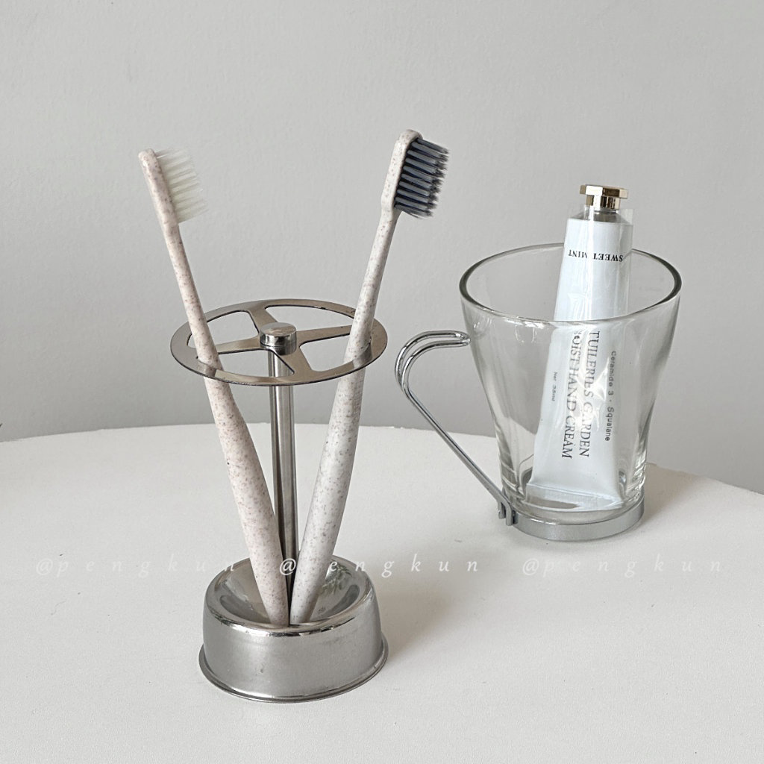
字段 | 内容 | 商品主图
序号 | 7
商品主图 | 见右侧嵌入主图
商品ID | 20254740253
商品中文名称 | ins化妆刷收纳架不锈钢牙刷架置物架
商品标题 | Upright stainless steel toothbrush holder, minimalist style, simple metal storage rack, kitchen storage rack, toothbrush holder, bathroom storage rack, toilet storage shelf, home desktop storage
Shopee链接 | https://shopee.com.my/Upright-stainless-steel-toothbrush-holder-minimalist-style-simple-metal-storage-rack-kitchen-storage-rack-toothbrush-holder-bathroom-storage-rack-toilet-storage-shelf-home-desktop-storage-i.115498741.20254740253
近月销量显示 | 21 Sold/Month
近月销量下限 | 21
列表价格显示 | RM12.07
列表最低价(MYR) | 12.07
列表评分 | 4.9
累计总销量显示 | 3k+ Sold
累计总销量下限 | 3,000
是否精确 | FALSE
详情价格显示 | RM12.07
详情价(MYR) | 12.07
详情评分 | 4.9
评论覆盖 | 51
好评主题 | 51
差评/风险主题 | 51
图片来源URL | https://down-my.img.susercontent.com/file/sg-11134201-7qvds-lgao2h9dvlo46b
1688链接 | https://detail.1688.com/offer/708510194307.html?share_token=W30t7kC5lqXVBaGgOikFE5ROJ1DQCN76QZ9s0+XbG4muJZfxzWl9Dg%3D%3D&__share_id=b1f7e7ae-45d7-4c10-9067-abef5a6ee853&rpg-cnt=share.offerDetail&offerId=708510194307&__zhi_token=JSxr0gL00Grak&spm=a262eq.8992535%2F20260803.5103953.0&forcePC=1785751391685
颜色/规格 | 默认
长宽高 | 7.2cm/7.2cm/11.7cm
重量(g) | 500
单个成本 | 7.80
单个运费 | 6.00
国内段总价 | 13.80
国际头程
总成本估算
利润估算
预计毛利率估算
3个成本
3个运费
国内段总价2
国际头程2
总成本估算2
利润估算2
预计毛利率估算2
5个成本
5个运费
国内段总价3
国际头程3
总成本估算3
利润估算3
预计毛利率估算3
8个成本
8个运费
国内段总价4
国际头程4
总成本估算4
利润估算4
预计毛利率估算4

